2022_Actividades I+D
 |  |  |  |  |  |  |  |  |  |  |  |  | Unidade de Análises e Programas

Actividades de I+D contratadas ao longo do ano_Información xeral
Fonte: SUXI
Data do informe: xuño 2023

2022_CONTRATACIÓN I+D

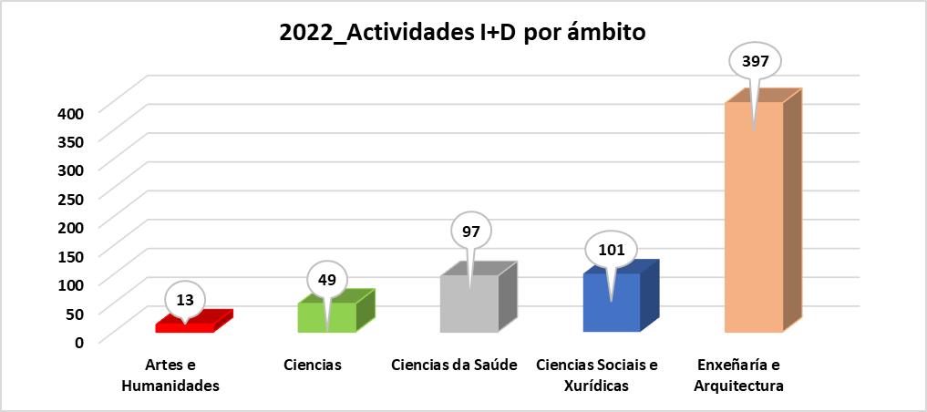
Contratación artigo 83 LOU (inclúe xestión externa) | Ámbito do PDI responsable da actividade |  |  |  |  |  |  |  |  |  | Total | Total
 | Artes e Humanidades |  | Ciencias |  | Ciencias da Saúde |  | Ciencias Sociais e Xurídicas |  | Enxeñaría e Arquitectura
 | Nº actividades | Importe | Nº actividades | Importe | Nº actividades | Importe | Nº actividades | Importe | Nº actividades | Importe | Nº actividades | Importe
Contrato | 5 | 63,544.12 € | 14 | 787,129.16 € | 6 | 146,946.00 € | 18 | 467,397.00 € | 57 | 2,556,783.46 € | 100 | 4,021,799.74 €
Curso |  |  |  |  |  |  | 1 | 600.00 € | 10 | 70,002.00 € | 11 | 70,602.00 €
Informe | 8 | 45,516.17 € | 35 | 192,591.86 € | 91 | 204,478.18 € | 82 | 349,354.84 € | 330 | 600,773.05 € | 546 | 1,392,714.10 €
Total | 13 | 109,060.29 € | 49 | 979,721.02 € | 97 | 351,424.18 € | 101 | 817,351.84 € | 397 | 3,227,558.51 € | 657 | 5,485,115.84 €

Actividades por ámbito, sexo e categoría | Artes e Humanidades | Ciencias |  | Ciencias da Saúde |  | Ciencias Sociais e Xurídicas |  | Enxeñaría e Arquitectura |  | Total
 | Homes | Homes | Mulleres | Homes | Mulleres | Homes | Mulleres | Homes | Mulleres
Axudante doutor/a | 3 |  | 1 |  |  | 1 | 7 | 2 |  | 14
Catedrático/a de Escola Universitaria |  |  |  |  |  |  |  | 2 |  | 2
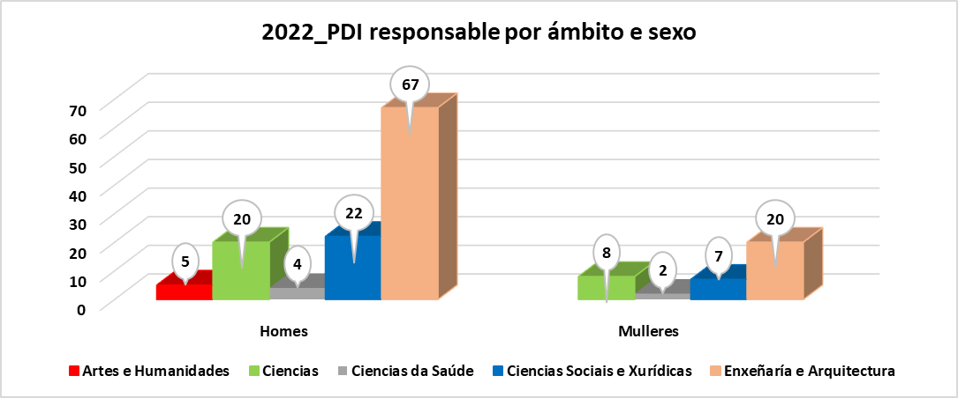
Catedrático/a de Universidade |  | 23 | 6 | 3 | 2 | 47 |  | 108 | 9 | 198
Persoal de programas de investigación | 7 |  | 1 |  |  |  |  | 2 | 9 | 19
Profesor/a contratado/a doutor/a | 1 | 2 |  |  |  | 2 | 4 | 15 |  | 24
Profesor/a emérito/a |  | 1 |  |  |  |  |  |  |  | 1
Profesor/a titular de Universidade | 2 | 11 | 4 | 91 | 1 | 39 | 1 | 159 | 91 | 399
Total | 13 | 37 | 12 | 94 | 3 | 89 | 12 | 288 | 109 | 657

PDI responsable que realiza a actividade, por ámbito, sexo e categoría | Artes e Humanidades | Ciencias |  | Ciencias da Saúde |  | Ciencias Sociais e Xurídicas |  | Enxeñaría e Arquitectura |  | Total
 | Homes | Homes | Mulleres | Homes | Mulleres | Homes | Mulleres | Homes | Mulleres
Axudante doutor/a | 2 |  | 1 |  |  | 1 | 3 | 2 |  | 9
Catedrático/a de Escola Universitaria |  |  |  |  |  |  |  | 1 |  | 1
Catedrático/a de Universidade |  | 13 | 3 | 3 | 1 | 6 |  | 25 | 3 | 54
Persoal de programas de investigación | 1 |  | 1 |  |  |  |  | 2 | 2 | 6
Profesor/a contratado/a doutor/a | 1 | 1 |  |  |  | 2 | 3 | 9 |  | 16
Profesor/a emérito/a |  | 1 |  |  |  |  |  |  |  | 1
Profesor/a titular de Universidade | 1 | 5 | 3 | 1 | 1 | 13 | 1 | 28 | 15 | 68
Total | 5 | 20 | 8 | 4 | 2 | 22 | 7 | 67 | 20 | 155

2022_Importe actividades I+D segundo ámbito xeográfico
Contrato | 2,403,938.58 € | 1
Curso | 70,602.00 €
Informe | 993,253.08 €
Contrato | 1,184,281.16 €
Informe | 342,466.02 €
Contrato | 188,180.00 €
Informe | 27,695.00 €
Informe | 4,300.00 €
Contrato | 245,400.00 €
Informe | 25,000.00 €
2022_Actividades I+D segundo ámbito xeográfico
Actividades segundo ámbito xeográfico | Tipo_actividade | Nº actividades | Importe
Comunidade Autónoma | Contrato | 73 | 2,403,938.58 €
Comunidade Autónoma | Curso | 11 | 70,602.00 €
Comunidade Autónoma | Informe | 276 | 993,253.08 €
Resto de España | Contrato | 19 | 1,184,281.16 €
Resto de España | Informe | 262 | 342,466.02 €
Unión Europea | Contrato | 5 | 188,180.00 €
Unión Europea | Informe | 5 | 27,695.00 €
Resto de Europa non UE | Informe | 1 | 4,300.00 €
Resto do mundo | Contrato | 3 | 245,400.00 €
Resto do mundo | Informe | 2 | 25,000.00 €
Total |  | 657 | 5,485,115.84 €

2022_Actividades I+D segundo ámbito xeográfico
Actividades segundo natureza do contratante | Tipo_actividade | Nº actividades | Importe
Administración Pública non AGE | Contrato | 14 | 447,568.16 €
Administración Pública non AGE | Curso | 4 | 894.00 €
Administración Pública non AGE | Informe | 55 | 254,451.71 €
AGE | Informe | 4 | 15,011.10 €
Empresas | Contrato | 71 | 3,240,198.96 €
Empresas | Curso | 4 | 49,310.00 €
Empresas | Informe | 446 | 977,404.77 €
Fundacións / Asociacións | Contrato | 15 | 334,032.62 €
Fundacións / Asociacións | Curso | 3 | 20,398.00 €
Fundacións / Asociacións | Informe | 35 | 126,789.02 €
Outros | Informe | 6 | 19,057.50 €
Total |  | 657 | 5,485,115.84 €

2022_Importe actividades I+D segundo natureza do contratante
Contrato | 447,568.16 € | 1
Curso | 894.00 €
Informe | 254,451.71 €
Informe | 15,011.10 €
Contrato | 3,240,198.96 €
Curso | 49,310.00 €
Informe | 977,404.77 €
Contrato | 334,032.62 €
Curso | 20,398.00 €
Informe | 126,789.02 €
Informe | 19,057.50 €

2022_CACTI
 |  |  |  |  |  |  | Unidade de Análises e Programas

Fonte: Área de apoio á investigación e transferencia ámbito científico
Data do informe: xuño 2023

2022_FACTURACIÓN CACTI

Nº solicitudes | Importe medio bruto
7333 | 59.10 €

Tipo usuario/a | Nº usuarios/as | Importe | IVE | Total facturación | % tipo usuario/a | Facturación por tipoloxía | Nº facturas | Importe | IVE | Total facturación | % importe sobre total
Cargo interno | 112 | 248,530.82 € | 0.00 € | 248,530.82 € | 64.37% | Cargo interno | 7045 | 248,530.82 € | 0.00 € | 248,530.82 € | 57.34%
Entidade privada internacional | 8 | 6,912.90 € | 0.00 € | 6,912.90 € | 4.60% | Entidade privada internacional | 11 | 6,912.90 € | 0.00 € | 6,912.90 € | 1.60%
Entidade privada nacional | 32 | 102,104.89 € | 21,377.35 € | 123,482.24 € | 18.39% | Entidade privada nacional | 136 | 102,104.89 € | 21,377.35 € | 123,482.24 € | 23.56%
Organismo público internacional | 10 | 22,038.90 € | 0.00 € | 22,038.90 € | 5.75% | Organismo público internacional | 23 | 22,038.90 € | 0.00 € | 22,038.90 € | 5.09%
Organismo público nacional | 12 | 53,819.46 € | 11,302.09 € | 65,121.55 € | 6.90% | Organismo público nacional | 118 | 53,819.46 € | 11,302.09 € | 65,121.55 € | 12.42%
Total | 174 | 433406.97037 | 32679.434628 | 466,086.41 € | 100.00% | Total | 7333 | 433,406.97 € | 32,679.43 € | 466,086.41 € | 100.00%
2022_Importes brutos CACTI Ámbito xeográfico e natureza

Importes por ámbito xeográfico | Tipo | Importe | IVE | Total facturación
Comunidade Autónoma | Cargo interno | 248,530.82 € | 0.00 € | 248,530.82 €
Comunidade Autónoma | Entidade privada nacional | 92,384.60 € | 19,336.08 € | 111,720.68 €
Comunidade Autónoma | Organismo público nacional | 12,125.67 € | 2,546.39 € | 14,672.06 €
Resto de España | Entidade privada nacional | 9,720.30 € | 2,041.26 € | 11,761.56 €
Resto de España | Organismo público nacional | 41,693.79 € | 8,755.70 € | 50,449.49 €
Resto de Europa | Organismo público internacional | 4,128.00 € | 0.00 € | 4,128.00 €
Unión Europea | Entidade privada internacional | 6,912.90 € | 0.00 € | 6,912.90 €
Unión Europea | Organismo público internacional | 17,910.90 € | 0.00 € | 17,910.90 €
Total |  | 433,406.97 € | 32,679.43 € | 466,086.41 €

2022_Nº facturas Ámbito xeográfico e natureza
Facturas por ámbito xeográfico | Tipo | Nº facturas
Comunidade Autónoma | Cargo interno | 112
Comunidade Autónoma | Entidade privada nacional | 25
Comunidade Autónoma | Organismo público nacional | 2
Resto de España | Entidade privada nacional | 7
Resto de España | Organismo público nacional | 10
Resto de Europa | Organismo público internacional | 1
Unión Europea | Entidade privada internacional | 8
Unión Europea | Organismo público internacional | 9
Total |  | 174

2022_CINBIO
 |  |  |  |  |  | Unidade de Análises e Programas

Fonte: Área de apoio á investigación e transferencia ámbito científico
Data do informe: xuño 2023

2022_FACTURACIÓN CINBIO

Tipo usuario/a | Nª usuarios/as | Importe | IVE | Total Facturación | % facturación |  | Nº solicitudes | Importe medio bruto
Cargo interno | 62 | 20,772.11 € | 0.00 € | 20,772.11 € | 88.88% |  | 1148 | 19.97 €
Entidade privada | 7 | 1,897.67 € | 398.51 € | 2,296.18 € | 9.82%
Organismo público | 2 | 260.50 € | 42.11 € | 302.61 € | 1.29%
Total | 71 | 22,930.28 € | 440.62 € | 23,370.90 €

2022_Facturación bruta CINBIO Ámbito xeográfico e natureza
Ámbito xeográfico_Importes | Natureza | Importe | IVE | Total Facturación
Comunidade Autónoma | Privada | 1,672.67 € | 351.26 € | 2,023.93 €
Comunidade Autónoma | Pública | 20,832.11 € | 0.00 € | 20,832.11 €
Resto de España | Privada | 225.00 € | 47.25 € | 272.25 €
Resto de España | Pública | 200.50 € | 42.11 € | 242.61 €
Total |  | 22,930.28 € | 440.62 € | 23,370.90 €

Ámbito xeográfico_nº facturas | Natureza | Nº facturas
Comunidade Autónoma | Privada | 24
Comunidade Autónoma | Pública | 1122
Resto de España | Privada | 1
Resto de España | Pública | 1
Total |  | 1148

2022_Nº facturas CINBIO Ámbito xeográfico e natureza

2022_CITI
 |  |  |  |  |  | Unidade de Análises e Programas

Fonte: Área de apoio á investigación e transferencia ámbito científico
Data do informe: xuño 2023

2022_FACTURACIÓN CITI

Tipo usuario/a | Nº de usuarios/as | Importe | IVE | Total facturación | % facturación |  | Nº solicitudes | Importe medio bruto
Cargo interno | 3 | 558.50 € | 0.00 € | 558.50 € | 4.16% |  | 34 | 394.80 €
Entidade privada | 3 | 12,864.72 € | 0.00 € | 12,864.72 € | 95.84%
Total | 6 | 13,423.22 € | 0.00 € | 13,423.22 €

2022_Facturación CITI
Ámbito xeográfico | Natureza | Nº facturas | Importe | IVE | Total facturación
Comunidade Autónoma | Cargo interno | 12 | 558.50 € | 0.00 € | 558.50 €
Comunidade Autónoma | Privada | 22 | 12,864.72 € | 0.00 € | 12,864.72 €
Total |  | 34 | 13,423.22 € | 0.00 € | 13,423.22 €

2022_ECIMAT
 |  |  |  |  |  |  | Unidade de Análises e Programas

Fonte: Área de apoio á investigación e transferencia ámbito científico
Data do informe: xuño 2023

2022_FACTURACIÓN ECIMAT

Nº solicitudes | Importe medio bruto
116 | 524.01 €

Tipo usuario/a | Nº usuarios/as | Importe | IVE | Total facturación | % tipo usuario/a | Facturación por tipoloxía | Nº facturas | Importe | IVE | Total facturación | % importe sobre total
Cargo Interno | 20 | 24,633.87 € | 0.00 € | 24,633.87 € | 58.82% | Cargo Interno | 92 | 24,633.87 € | 0.00 € | 24,633.87 € | 36.46%
Entidade privada internacional | 1 | 253.00 € | 0.00 € | 253.00 € | 2.94% | Entidade privada internacional | 1 | 253.00 € | 0.00 € | 253.00 € | 0.37%
Entidade privada nacional | 9 | 20,648.86 € | 4,122.30 € | 24,771.16 € | 26.47% | Entidade privada nacional | 12 | 20,648.86 € | 4,122.30 € | 24,771.16 € | 36.66%
Organismo público internacional | 1 | 2,587.00 € | 0.00 € | 2,587.00 € | 2.94% | Organismo público internacional | 1 | 2,587.00 € | 0.00 € | 2,587.00 € | 3.83%
Organismo público nacional | 3 | 12,662.10 € | 2,659.04 € | 15,321.14 € | 8.82% | Organismo público nacional | 10 | 12,662.10 € | 2,659.04 € | 15,321.14 € | 22.68%
Total | 34 | 60,784.83 € | 6,781.34 € | 67,566.17 € | 100.00% | Total | 116 | 60,784.83 € | 6,781.34 € | 67,566.17 € | 100.00%

2022_Importes brutos ECIMAT Ámbito xeográfico e natureza

Importes por ámbito xeográfico | Tipo | Importe | IVE | Total facturación
Comunidade Autónoma | Cargo Interno | 24,633.87 € | 0.00 € | 24,633.87 €
Comunidade Autónoma | Entidade privada nacional | 4,480.00 € | 940.80 € | 5,420.80 €
Resto de España | Entidade privada nacional | 15,150.00 € | 3,181.50 € | 18,331.50 €
Resto de España | Organismo público nacional | 12,662.10 € | 2,659.04 € | 15,321.14 €
Resto de Europa | Entidade privada nacional | 1,018.86 € | 0.00 € | 1,018.86 €
Unión Europea | Entidade privada internacional | 253.00 € | 0.00 € | 253.00 €
Unión Europea | Organismo público internacional | 2,587.00 € | 0.00 € | 2,587.00 €
Total |  | 60,784.83 € | 6,781.34 € | 67,566.17 €

2022_Nº facturas Ámbito xeográfico e natureza
Facturas por ámbito xeográfico | Tipo | Nº facturas
Comunidade Autónoma | Cargo Interno | 92
Comunidade Autónoma | Entidade privada nacional | 6
Resto de España | Entidade privada nacional | 3
Resto de España | Organismo público nacional | 10
Resto de Europa | Entidade privada nacional | 3
Unión Europea | Entidade privada internacional | 1
Unión Europea | Organismo público internacional | 1
Total |  | 116

